72 保有自動車台数（人口千人当たり）
 | 72 保有自動車台数（人口千人当たり）

 | 時点 2025(R7)年3月31日（毎年） |  |  |  |  |  |  | 平 均 値 |  |  |  | 855.7
 | 単位 台，台 |  |  |  |  |  |  | 標準偏差 |  |  |  | 277.2
 | 市町村名 | 指標 | 順位 |  | 保有台数 |  | 市町村名 | 指標 | 順位 |  | 保有台数

 | 千葉県 | 586.7 |  | － |  | 3,679,347 | 八街市 | 1,012.4 |  | 16 |  | 66,133
 | 千葉市 | 532.6 |  | 44 |  | 524,772 | 印西市 | 641.6 |  | 42 |  | 69,965
 | 銚子市 | 989.1 |  | 20 |  | 52,028 | 白井市 | 659.7 |  | 41 |  | 40,389
 | 市川市 | 337.1 |  | 53 |  | 168,776 | 富里市 | 938.3 |  | 23 |  | 46,514
 | 船橋市 | 392.7 |  | 51 |  | 255,063 | 南房総市 | 967.8 |  | 22 |  | 31,453
 | 館山市 | 887.1 |  | 27 |  | 37,702 | 匝瑳市 | 1,144.7 |  | 5 |  | 37,074
 | 木更津市 | 819.8 |  | 35 |  | 112,179 | 香取市 | 1,107.6 |  | 8 |  | 74,179
 | 松戸市 | 402.8 |  | 49 |  | 201,561 | 山武市 | 1,138.0 |  | 6 |  | 52,049
 | 野田市 | 778.7 |  | 38 |  | 118,149 | いすみ市 | 1,004.5 |  | 17 |  | 32,917
 | 茂原市 | 879.1 |  | 29 |  | 73,848 | 大網白里市 | 817.2 |  | 36 |  | 38,083
 | 成田市 | 836.1 |  | 32 |  | 112,125 | 酒々井町 | 754.4 |  | 39 |  | 15,206
 | 佐倉市 | 621.7 |  | 43 |  | 101,765 | 栄町 | 800.6 |  | 37 |  | 15,446
 | 東金市 | 979.3 |  | 21 |  | 55,314 | 神崎町 | 1,025.5 |  | 15 |  | 5,637
 | 旭市 | 1,061.6 |  | 13 |  | 64,149 | 多古町 | 1,312.2 |  | 2 |  | 16,534
 | 習志野市 | 366.2 |  | 52 |  | 64,440 | 東庄町 | 1,082.6 |  | 11 |  | 13,079
 | 柏市 | 494.9 |  | 45 |  | 216,041 | 九十九里町 | 1,096.4 |  | 10 |  | 14,409
 | 勝浦市 | 867.0 |  | 30 |  | 13,034 | 芝山町 | 1,607.2 |  | 1 |  | 10,471
 | 市原市 | 826.6 |  | 33 |  | 216,191 | 横芝光町 | 1,058.0 |  | 14 |  | 21,896
 | 流山市 | 400.0 |  | 50 |  | 85,528 | 一宮町 | 887.9 |  | 26 |  | 10,539
 | 八千代市 | 484.6 |  | 47 |  | 99,241 | 睦沢町 | 994.3 |  | 19 |  | 6,288
 | 我孫子市 | 480.7 |  | 48 |  | 62,498 | 長生村 | 1,063.6 |  | 12 |  | 13,749
 | 鴨川市 | 887.1 |  | 27 |  | 26,392 | 白子町 | 1,119.9 |  | 7 |  | 10,691
 | 鎌ケ谷市 | 488.6 |  | 46 |  | 53,668 | 長柄町 | 1,269.2 |  | 3 |  | 7,822
 | 君津市 | 934.8 |  | 24 |  | 73,072 | 長南町 | 1,249.7 |  | 4 |  | 8,063
 | 富津市 | 998.6 |  | 18 |  | 38,977 | 大多喜町 | 1,106.2 |  | 9 |  | 8,821
 | 浦安市 | 314.6 |  | 54 |  | 54,316 | 御宿町 | 826.4 |  | 34 |  | 5,299
 | 四街道市 | 674.4 |  | 40 |  | 63,929 | 鋸南町 | 932.1 |  | 25 |  | 5,741
 | 袖ケ浦市 | 856.5 |  | 31 |  | 55,657

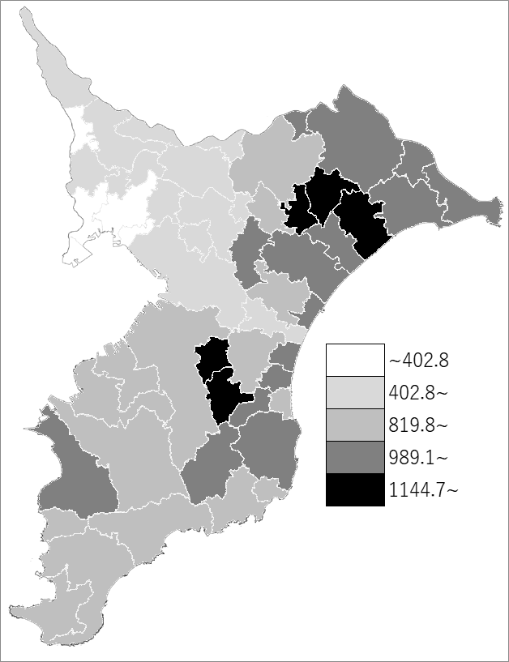
 | 千葉県の推移
 | 保有台数（右軸） | 指標
令和3年 | 3622042 | 576.7
令和4年 | 3632519 | 579.6
令和5年 | 3650248 | 582.2
令和6年 | 3662874 | 584.1
令和7年 | 3679347 | 586.7

《備 考》 ・資料出所 関東運輸局千葉運輸支局 千葉県軽自動車協会 ・算出方法 保有台数÷常住人口（R7.4.1） 注）県数値には、不詳分が含まれるので、市町村の合計と一致しません。 また、軽二輪車は含まれていません。

